測試附件
category | value
桃園市政府 | 26 | 桃園市政府 | 26 | 桃園市政府 | 26 | 桃園市政府 | 26 | 桃園市政府 | 26 | 桃園市政府 | 26 | 桃園市政府 | 26 | 桃園市政府 | 26 | 桃園市政府 | 26 | 桃園市政府 | 26 | 桃園市政府 | 26 | 桃園市政府 | 26 | 桃園市政府 | 26
台北市政府 | 36 | 台北市政府 | 36 | 台北市政府 | 36 | 台北市政府 | 36 | 台北市政府 | 36 | 台北市政府 | 36 | 台北市政府 | 36 | 台北市政府 | 36 | 台北市政府 | 36 | 台北市政府 | 36 | 台北市政府 | 36 | 台北市政府 | 36 | 台北市政府 | 36
台中市政府 | 10 | 台中市政府 | 10 | 台中市政府 | 10 | 台中市政府 | 10 | 台中市政府 | 10 | 台中市政府 | 10 | 台中市政府 | 10 | 台中市政府 | 10 | 台中市政府 | 10 | 台中市政府 | 10 | 台中市政府 | 10 | 台中市政府 | 10 | 台中市政府 | 10
台南市政府 | 46 | 台南市政府 | 46 | 台南市政府 | 46 | 台南市政府 | 46 | 台南市政府 | 46 | 台南市政府 | 46 | 台南市政府 | 46 | 台南市政府 | 46 | 台南市政府 | 46 | 台南市政府 | 46 | 台南市政府 | 46 | 台南市政府 | 46 | 台南市政府 | 46
高雄市政府 | 38 | 高雄市政府 | 38 | 高雄市政府 | 這是從F6到S6的合併儲存格 |  |  |  |  |  |  |  |  |  |  |  |  |  | 38 | 高雄市政府 | 38 | 高雄市政府 | 38 | 高雄市政府 | 38
新北市政府 | 26 | 新北市政府 | 26 | 新北市政府 | 26 | 新北市政府 | 26 | 新北市政府 | 26 | 新北市政府 | 26 | 新北市政府 | 26 | 新北市政府 | 26 | 新北市政府 | 26 | 新北市政府 | 26 | 新北市政府 | 26 | 新北市政府 | 26 | 新北市政府 | 26
新竹市政府 | 42 | 新竹市政府 | 42 | 新竹市政府 | 42 | 新竹市政府 | 42 | 新竹市政府 | 42 | 新竹市政府 | 42 | 新竹市政府 | 42 | 新竹市政府 | 42 | 新竹市政府 | 42 | 新竹市政府 | 42 | 新竹市政府 | 42 | 新竹市政府 | 42 | 新竹市政府 | 42
基隆市政府 | 58 | 基隆市政府 | 58 | 基隆市政府 | 58 | 基隆市政府 | 58 | 基隆市政府 | 58 | 基隆市政府 | 58 | 基隆市政府 | 58 | 基隆市政府 | 58 | 基隆市政府 | 58 | 基隆市政府 | 58 | 基隆市政府 | 58 | 基隆市政府 | 58 | 基隆市政府 | 58
桃園市政府 | 26
台北市政府 | 36
台中市政府 | 10
台南市政府 | 46
高雄市政府 | 38
新北市政府 | 26
新竹市政府 | 42
基隆市政府 | 58
桃園市政府 | 26
台北市政府 | 36
台中市政府 | 10
台南市政府 | 46
高雄市政府 | 38
新北市政府 | 26
新竹市政府 | 42
基隆市政府 | 58
桃園市政府 | 26
台北市政府 | 36
台中市政府 | 10
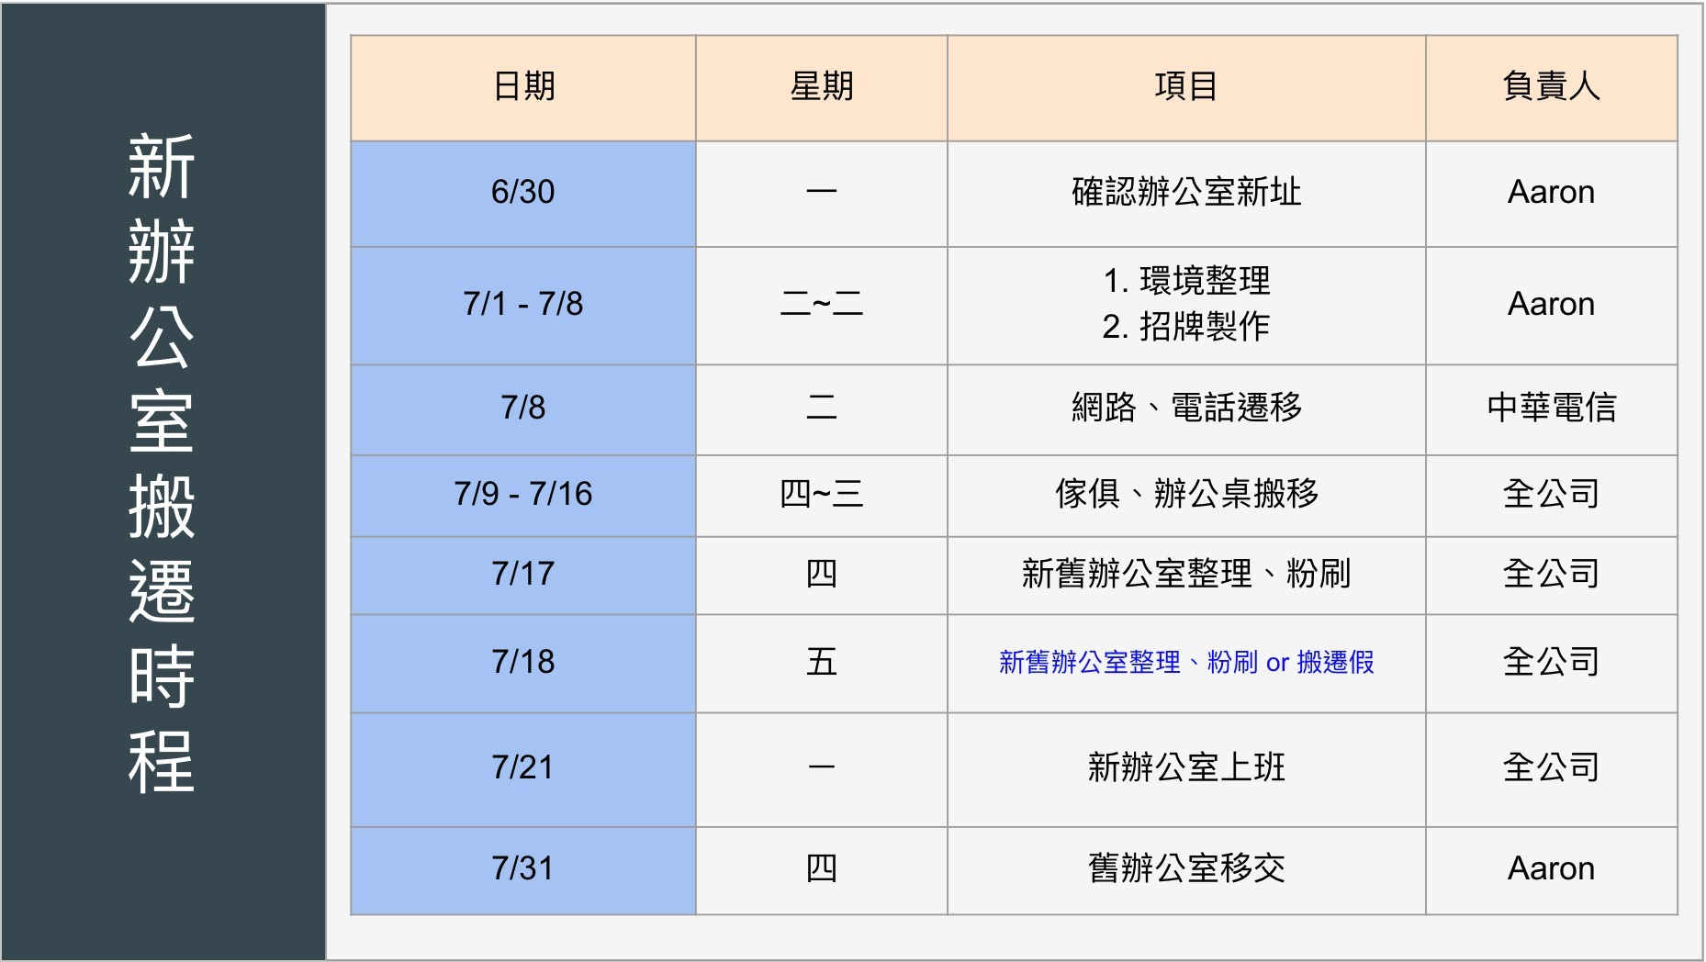
台南市政府 | 46
高雄市政府 | 38
新北市政府 | 26
新竹市政府 | 42
基隆市政府 | 58
桃園市政府 | 26
台北市政府 | 36
台中市政府 | 10
台南市政府 | 46
高雄市政府 | 38
新北市政府 | 26
新竹市政府 | 42
基隆市政府 | 58
桃園市政府 | 26
台北市政府 | 36
台中市政府 | 10
台南市政府 | 46
高雄市政府 | 38
新北市政府 | 26
新竹市政府 | 42
基隆市政府 | 58
桃園市政府 | 26
台北市政府 | 36
台中市政府 | 10
台南市政府 | 46
高雄市政府 | 38
新北市政府 | 26
新竹市政府 | 42
基隆市政府 | 58
桃園市政府 | 26
台北市政府 | 36
台中市政府 | 10
台南市政府 | 46
高雄市政府 | 38
新北市政府 | 26
新竹市政府 | 42
基隆市政府 | 58
桃園市政府 | 26
台北市政府 | 36
台中市政府 | 10
台南市政府 | 46
高雄市政府 | 38
新北市政府 | 26
新竹市政府 | 42
基隆市政府 | 58
桃園市政府 | 26
台北市政府 | 36
台中市政府 | 10
台南市政府 | 46
高雄市政府 | 38
新北市政府 | 26
新竹市政府 | 42
基隆市政府 | 58
桃園市政府 | 26
台北市政府 | 36
台中市政府 | 10
台南市政府 | 46
高雄市政府 | 38
新北市政府 | 26
新竹市政府 | 42
基隆市政府 | 58
桃園市政府 | 26
台北市政府 | 36
台中市政府 | 10
台南市政府 | 46
高雄市政府 | 38
新北市政府 | 26
新竹市政府 | 42
基隆市政府 | 58
桃園市政府 | 26
台北市政府 | 36
台中市政府 | 10
台南市政府 | 46
高雄市政府 | 38
新北市政府 | 26
新竹市政府 | 42
基隆市政府 | 58

